상품제안서
여행용 미니 스팀다리미 | 상품코드: S13301

 |  |  |  |  |  |  | 02-713-8555 | www.synergygift.co.kr
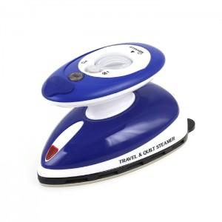 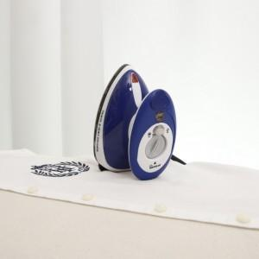 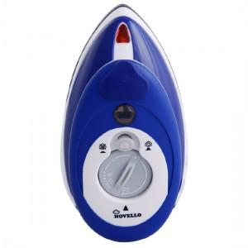

【상세/제작정보】 | 작지만 강하고 실용적인 휴대가 간편한 미니 다리미

【인쇄/포장옵션】 | 레이저, 스티커 / 포장지포장

【공급단가】 | 수량 | 30~ | 100~ | 500~ | 1,000~ | 2,000~
*VAT별도 | 단가 | 33,750원 | 32,500원 | 31,250원 | 30,000원 | 29,250원

【상품 URL】 | https://www.synergygift.co.kr:443/src/goods_detail.php?gdno=4654

